COSTEO DE CITAS
 |  |  |  |  |  |  |  |  |  |  | LIBRO DIARIO CONTABLE
 |  |  |  |  |  |  |  | ESTADO DE CUENTA |  |  | PAGOS
ARCHIVO DE DOCUMENTOS MÉDICOS | PAGOS-FACTURA | RESERVAS Y CONFIRMACION | SERVICIOS | PROVEEDOR | CANTIDAD | PRECIO UNITARIO EN DOLARES | PASAJERO 1 PRECIO EN DOLARES | PAGOS EN PESOS | RETENCIÓN EN LA FUENTE | PAGO TOTAL | PROVEEDOR - NOMBRE COMERCIAL | Fecha del pago | Valor del pago | Forma de pago de donde salió el dinero | Tipo de movimiento | Comentarios
 | DSM 399 | Confirmada | Entrevista con Medicina Funcional de primera vez virtual de control Dr. Marcos | Dr. Marcos | 1,00 Unidades | $ 60,00 | $ 60,00 | $180,000 | $7,200 | $172,800 | Dr. Marcos | 2026-06-01 | $172,800 | JURIDICA BANCOLOMBIA | TRANSFERENCIA BANCARIA
 |  |  | Total |  |  |  | $ 60,00

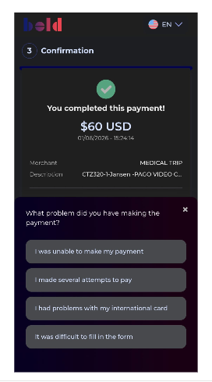
 |  |  | PAGO PASAJERO

